Principal
CONDUTOR |  |  |  |  |  |  |  |  |  |  |  |  |  | Perdas [kW]
Tipo | Bitola [AWG/MCM] | Bitola |  | J (A/mm2) | Recomendado |  | LINHA |  |  |  |  | Módulo | Ângulo | 8.671
 |  | 336.0 | Tulip | 0.100 | 0,6 < J < 0,8 |  | Exemplo |  |  |  | VCL [kV] | 72.000 |  | 0.9%
 |  | Secção (mm2) | Ampacidade [A] | d [mm] | Ds [mm] | R (60Hz) [W/km] |  | Módulo | Ângulo |  | ZC [W] | 335.00 |  | |V¥| [kV]
 |  |  |  |  |  |  | VoL [kV] (*) |  |  |  | SC [kVA] (*) | 1,000.0 |  | 72.2921
 |  | 170.58 | 510 | 16.9 | 0.0064 | 0.206 | Po [kW] |  |  |  | cos f |  |  | Regulação [%]
 |  |  |  |  |  |  | fG [Hz] | 60.0 |  |  |  |  |  | 0.4%
ESTRUTURA |  | 3 |  |  |  |  |  |  |  |  |  |  |  | Estudo
γ; Z_{o}
G
Z_{G}
Z_{C}
z=0
z=l
 |  |  |  |  |  |  |  |  | αl | bl | Zo |  |  | 0,07 SIL
 |  |  |  |  |  |  |  |  | 0.028 | 0.132 | 370.05 | -12.2 |  | SIL
 |  |  |  |  |  |  |  |  |  |  |  |  |  | 14,679.1 | 7.0%
 |  | DAB [m]
 |  | 3.31 |  |  |  |  |  |  |  | l [km] | Ro |  |  | |Zc| | Ângulo
 |  |  |  |  | DBC [m] |  |  |  |  | 100.0 | 353.16 |  |  | 5184.00 | 0.00
 |  |  |  |  | 1.70 |  |  |  |  |  |  |  |  | |Zin| | Ângulo
 |  |  | DCA [m] |  |  |  |  |  |  |  |  |  |  | 2,422.5 | -61.62
 |  |  | 3.31
 |  |  |  |  |  |  | |VoL| [kV] | Ðf |  | Po [kW] |  | |VCL| [kV] | Ðf | L (mH/km) | C (nF/km)
 |  |  |  |  |  |  | 71.695 | 0.7 |  | 1,008.67 |  | 72.000 | 0.0 | 1.2053 | 9.6641
Cabos p/ fase |  | d (cm) | aeq (cm) | Ds (cm) |  |  | |Io| [A] | Ðf |  |  |  | |IC| [A] | Ðf | Q (mC/km) | 0.4017
 |  |  | 1.69 | 0.64 |  |  | 17.087 | 62.3 |  | Pc [kW] |  | 8.0 | 0.0 | Ec (kV/cm) | 8.5576
 |  |  |  |  |  |  | |So| [kVA] | Ðf |  | 1,000.00 |  | |SC| [kVA] | Ðf | v (m/s) | 2.86E+08
MEIO AMBIENTE (Se diferente de ar) |  |  |  | eR | s |  | 2,121.805 | -61.6 |  |  |  | 1,000.00 | 0.0 |  | 95.4%
 |  |  |  | 1 | 0.00E+00 |  |  |  | (*) Valores Preferenciais |  |  |  |  | l (m) | 4,768.0

Relatório
Copia Exemplo
Cola Exemplo
RESULTADOS
LINHA |  |  | Exemplo
Cabo | Secção(mm2) |  | 170.58
 | Bitola |  | 336
 | Amp. (A) |  | 510
 | d(mm) |  | 16.9
 | Ds(mm) |  | 6.4
 | R(W/km) |  | 0.206
Estrtura | Dab |  | 3.311
 | Dbc |  | 1.700
 | Dca |  | 3.311
 | Deq |  | 2.651
Parâmetros | R(W/km) |  | 0.206
 | G(S/km) |  | 0
 | L(mH/km) |  | 1.21
 | C(nF/km) |  | 9.66
Comprimento | l(km) |  | 100
Grandeza |  | Módulo | Ângulo
Características | g (/km) | 0.001348 | 77.8
 | Zo (W) | 370.05 | -12.2
 | Ro (W) | 353.2 | 0.0
Fonte | V (kV) | 71.7 | 0.72
 | I (A) | 17.1 | 62.33
 | S (kVA) | 2122 | -61.62
 | P (kW) |  | 1008.670649
Carga Plena | V (kV) | 72.00 | 0.00
 | I (A) | 8.02 | 0.00
 | S (kVA) | 1,000.0 | 0.00
 | P (kW) |  | 1000
 | Z (W) | 335.00 | 0.00
Regulação (%) |  |  | 0.41%
Perdas (%) |  |  | 0.86%
SIL (%) |  |  | 7%

Estruturas
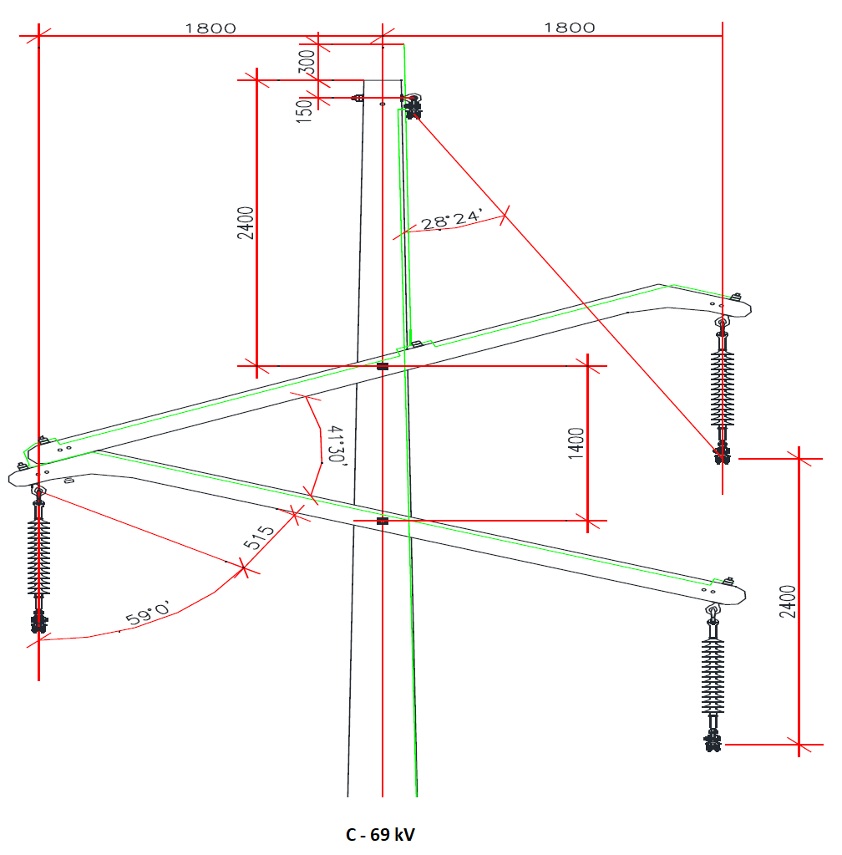
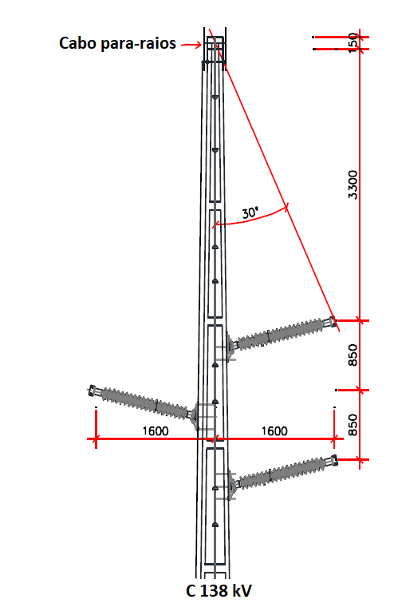
Estrutura 1 |  |  | Estrutura 2 |  |  | Estrutura 3 |  |  | Estruturas
 |  |  |  |  |  |  |  |  | tipo | h |  |  | v |  |  | Dab | Dbc | Dca
 |  |  |  |  |  |  |  |  |  | A | B | C | A | B | C
 |  |  |  |  |  |  |  |  | 1 | -1.84 | 1.84 | 1.84 | 1.2 | 2.4 | 0 | 3.871 | 2.400 | 3.871
 |  |  |  |  |  |  |  |  | 2 | -1.8 | 1.8 | 1.8 | 1.2 | 2.4 | 0 | 3.795 | 2.400 | 3.795
 |  |  |  |  |  |  |  |  | 3 | -1.6 | 1.6 | 1.6 | 0.85 | 1.7 | 0 | 3.311 | 1.700 | 3.311
 |  |  |  |  |  |  |  |  | 4 | -3.2 | 0 | 3.2 | 0 | 0 | 0 | 3.200 | 3.200 | 6.400
 |  |  |  |  |  |  |  |  | 5 | -3.2 | 0 | 3.2 | 0 | 0 | 0 | 3.200 | 3.200 | 6.400
 |  |  |  |  |  |  |  |  | 6 | -3.2 | 0 | 3.2 | 0 | 0 | 0 | 3.200 | 3.200 | 6.400
 |  |  |  |  |  |  |  |  | 7 | -1.65 | 0 | 1.65 | 0 | 1.35 | 0 | 2.132 | 2.132 | 3.300
 |  |  |  |  |  |  |  |  | 8 | 0 | 0 | 0 | 2.4 | 1.2 | 0 | 1.200 | 1.200 | 2.400
 |  |  |  |  |  |  |  |  | 9 | 0 | 0 | 0 | 3.4 | 1.7 | 0 | 1.700 | 1.700 | 3.400
 |  |  |  |  |  |  |  |  | 10 | -2.9 | 2.9 | 2.9 | 1.86 | 3.72 | 0 | 6.091 | 3.720 | 6.091
 |  |  |  |  |  |  |  |  | 11 | -0.9 | 0 | 0.9 | 0 | 0.6 | 0 | 1.082 | 1.082 | 1.800
 |  |  |  |  |  |  |  |  | 12 | -0.9 | 0.3 | 0.6 | 0 | 0 | 0 | 1.200 | 0.300 | 1.500
 |  |  |  |  |  |  |  |  | 13 |  |  |  |  |  |  | 0.000 | 0.000 | 0.000
 |  |  |  |  |  |  |  |  | 14 |  |  |  |  |  |  | 0.000 | 0.000 | 0.000
 |  |  |  |  |  |  |  |  | 15 |  |  |  |  |  |  | 0.000 | 0.000 | 0.000

 |  |  |  |  | e |  | f
 | C 69 Urbana

Estrutura 4 |  |  | Estrutura 5 |  |  | Estrutura 6
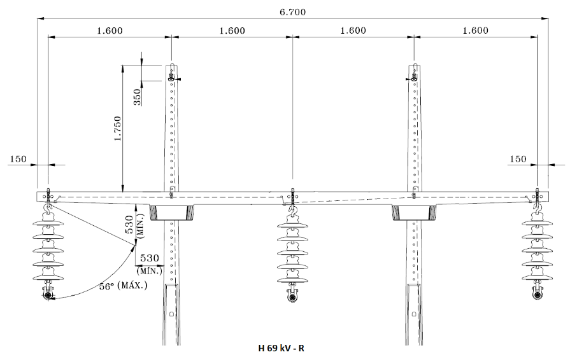
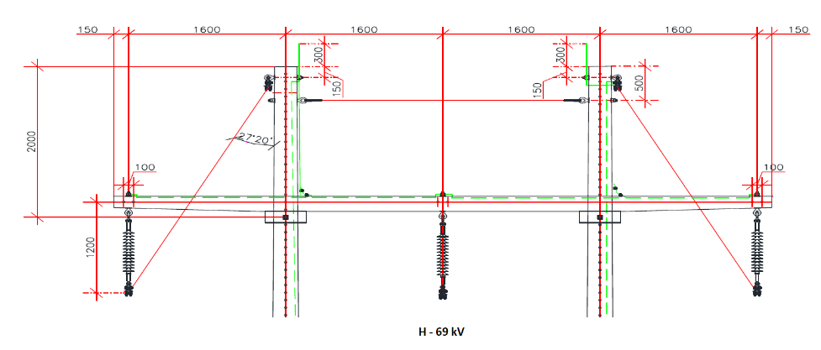
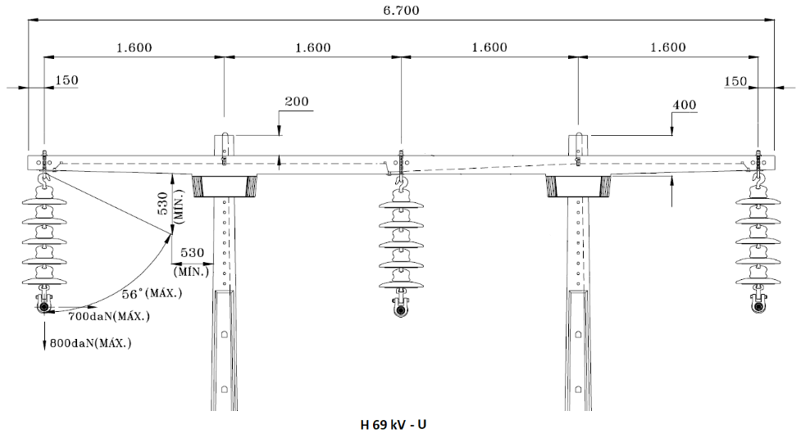

Estrutura 7 |  |  | Estrutura 8 |  |  | Estrutura 9
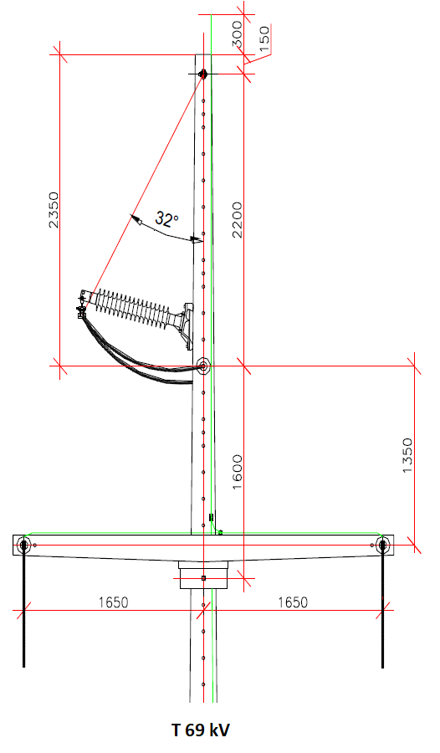
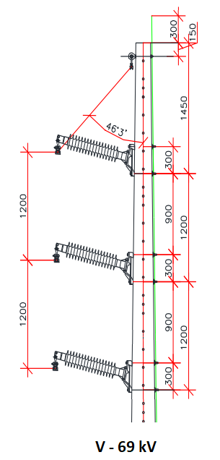
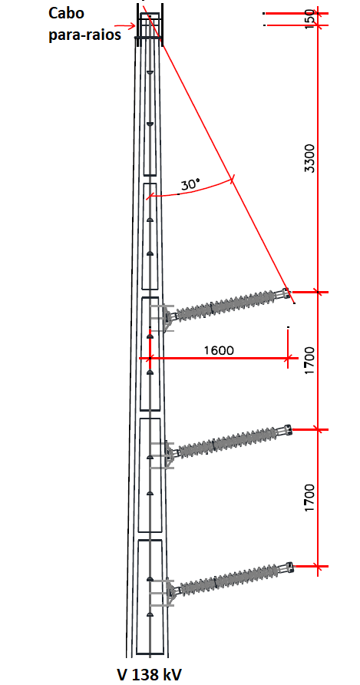

Estrutura 10 |  |  | Estrutura 11 |  |  | Estrutura 12
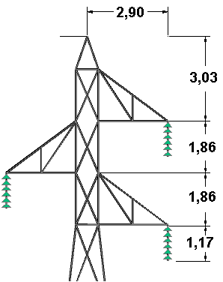

 |  |  |  | 34,5 kV |  |  |  | 34,5kV
 |  | 69 kV

Estrutura 13 |  |  | Estrutura 14 |  |  | Estrutura 15

Análises
%SIL | R% | P%
1.04 | 0.045102114181 | 0.041084544083
1.17 | 0.05102574723 | 0.04597218657
1.3 | 0.057009413383 | 0.050811341021
1.56 | 0.069152803091 | 0.060345979441
1.82 | 0.081524330837 | 0.069692757017

